Energia elektryczna
DATA WYSTAWIENIA POPRZEDNIEJ FAKTURY VAT | DATA WYSTAWIENIA BIEŻĄCEJ FAKTURY VAT | BIEŻĄCY OKRES ROZLICZENIOWY [DNI] | DATA ODCZYTU STANU LICZNIKA NA BIEŻĄCEJ FAKTURZE VAT | ILOŚĆ ZUŻYTEJ ENERGII CZYNNEJ NALICZONEJ NA BIEŻĄCEJ FAKTURZE VAT | STAN LICZNIKA Z BIEŻĄCEJ FAKTURY VAT [kWh] | STAN ODCZYTU Z LICZNIKA W POPRZEDNIO WYSTAWIONEJ FAKTURY VAT | ZUŻYCIE ENERGII CZYNNEJ W BIEŻĄCYM OKRESIE ROZLICZENIOWYM NA PODSTAWIE ODCZYTÓW LICZNIKA | ŚREDNIE DOBOWE ZUŻYCIE ENERGII ELEKTRYCZNEJ W AKTUALNYM OKRESIE ROZLICZENIOWYM | CENA ZA 1 kWh [NETTO] | CENA ZA 1 kWh [BRUTTO] | STAWKA PODATKU VAT | OPŁATY PRZESYŁOWE - DYSTRYBUCYJNE [BRUTTO] | OPŁATA ZA ENERGIE CZYNNĄ [BRUTTO] | PEŁNA KWOTA FAKTURY VAT [BRUTTO] | RÓŻNICA W OPŁACIE WZGLĘDEM POPRZEDNIEGO OKRESU ROZLICZENIOWEGO | 
2022-12-06 | 2023-01-06 | 31d | 2023-01-02 | 83.60kWh | 1000.00kWh | 916.40kWh | 83.6kWh | 2.70kWh | 0.89 zł | 0.93 zł | 5% | 108.00 zł | 78.12 zł | 186.12 zł | 12mc
2023-01-06 | 2023-02-06 | 31d | 2023-02-02 | 84.10kWh | 1084.10kWh | 1000.00kWh | 84.1kWh | 2.71kWh | 0.89 zł | 0.93 zł | 5% | 164.00 zł | 78.59 zł | 242.59 zł | 56.47 zł | Inżynier i wynalazca serbskiego pochodzenia, urodził się 9 lub 10 lipca 1856 roku we wsi Smiljan. Studiował fizykę i matematykę na politechnice w Grazu oraz filozofię na praskim uniwersytecie. W 1881 roku analiza pracy w urzędzie telefonicznym w Budapeszcie.
2023-02-06 | 2023-03-06 | 28d | 2023-03-02 | 81.12kWh | 1165.22kWh | 1084.10kWh | 81.1kWh | 2.90kWh | 0.95 zł | 1.00 zł | 5% | 111.00 zł | 80.92 zł | 191.92 zł | -50.67 zł
2023-03-06 | 2023-04-06 | 31d | 2023-04-02 | 83.60kWh | 1248.82kWh | 1165.22kWh | 83.6kWh | 2.70kWh | 0.97 zł | 1.02 zł | 5% | 117.00 zł | 85.15 zł | 202.15 zł | 10.23 zł
2023-04-06 | 2023-05-06 | 30d | 2023-05-02 | 84.00kWh | 1332.82kWh | 1248.82kWh | 84.0kWh | 2.80kWh | 1.05 zł | 1.10 zł | 5% | 158.80 zł | 92.61 zł | 251.41 zł | 49.26 zł
2023-05-06 | 2023-06-06 | 31d | 2023-06-02 | 80.00kWh | 1412.82kWh | 1332.82kWh | 80.0kWh | 2.58kWh | 1.06 zł | 1.11 zł | 5% | 122.77 zł | 89.04 zł | 211.81 zł | -39.60 zł
2023-06-06 | 2023-07-06 | 30d | 2023-07-02 | 79.85kWh | 1492.67kWh | 1412.82kWh | 79.8kWh | 2.66kWh | 1.09 zł | 1.14 zł | 5% | 132.43 zł | 91.39 zł | 223.82 zł | 12.01 zł
2023-07-06 | 2023-08-06 | 31d | 2023-08-02 | 78.25kWh | 1570.92kWh | 1492.67kWh | 78.3kWh | 2.52kWh | 1.10 zł | 1.16 zł | 5% | 142.37 zł | 90.38 zł | 232.75 zł | 8.93 zł | "Energia elektryczna jest wszechobecna w nieograniczonych źródłach i może zasilać maszynerię świata bez potrzeby węgla, gazu czy innych paliw ."
2023-08-06 | 2023-09-06 | 31d | 2023-09-02 | 77.95kWh | 1648.87kWh | 1570.92kWh | 78.0kWh | 2.51kWh | 1.12 zł | 1.18 zł | 5% | 120.96 zł | 91.67 zł | 212.63 zł | -20.12 zł
2023-09-06 | 2023-10-06 | 30d | 2023-10-02 | 79.15kWh | 1728.02kWh | 1648.87kWh | 79.2kWh | 2.64kWh | 1.18 zł | 1.24 zł | 5% | 132.13 zł | 98.07 zł | 230.20 zł | 17.57 zł
2023-10-06 | 2023-11-06 | 31d | 2023-11-02 | 82.55kWh | 1810.57kWh | 1728.02kWh | 82.5kWh | 2.66kWh | 1.28 zł | 1.34 zł | 5% | 136.88 zł | 110.95 zł | 247.83 zł | 17.63 zł | - Nikola Tesla
2023-11-06 | 2023-12-06 | 30d | 2023-12-02 | 84.75kWh | 1895.32kWh | 1810.57kWh | 84.8kWh | 2.83kWh | 1.36 zł | 1.43 zł | 5% | 153.32 zł | 121.02 zł | 274.34 zł | 26.52 zł

Witaj śmiertelniku! - Nazywam się Zeus, jestem władcą nieba i ziemi, ojcem bogów i ludzi. Moim boskim atrybutem jest moc władania potężnymi błyskawicami. - Czy potrzebujesz mojej pomocy?
TREND CENY - ENERGIA CZYNNA (1 kWh)
1mc | 225.63 zł | SUMA WSZYSTKICH OPŁAT ZA ENERGIE CZYNNĄ [BRUTTO] | 1,107.90 zł | SUMA WSZYSTKICH OPŁAT DYSTRYBUCYJNYCH [BRUTTO] | 1,599.66 zł | SUMA WSZYSTKICH FAKTUR VAT [BRUTTO] | 2,707.56 zł | Instrukcja:
 |  |  |  |  |  |  |  | 1. Uzupełnij komórkę A3 (data poprzedniej faktury VAT). --- UZUPEŁNIANA JEST TYLKO KOMÓRKA A3 W CAŁEJ KOLUMNIE

 |  |  |  |  |  |  |  | 2. Przejdź do uzupełnienia komórki B3 (data wystawienia aktualnej faktury VAT).

WYŚLIJ E-MAIL
PROFIL FACEBOOK
POLSKA ENERGETYKA
Energia Elektryczna |  |  | Na potrzebę kontaktu z administratorem za pomocą hiperłącza odpowiadającego za przygotowanie wiadomość e-mail konieczne jest zainstalowanie na komputerze oraz skonfigurowanie aplikacji klienta poczty e-mail. |  |  | Klient pocztowy: Mozilla Thunderbird
POLPIOTECH® |  |  |  |  |  |  |  | 3. Opcjonalnie uzupełnij komórkę D3 (data odczytu licznika energetycznego).
Polish Peter Technology Sp. z o.o.
 |  |  |  |  |  |  |  | 4. Wpisz w komórkę E3 ilość zużytej energii czynnej.
ŚREDNIE DOBOWE ZUŻYĆ ENERGII ELEKTRYCZNEJ
 |  |  |  |  |  |  |  | 5. W komórce E3 wpisz aktualny stan licznika z faktury VAT.

 |  |  |  |  |  |  |  | 6. W komórce J3 wpisz aktualną cenę netto za 1 kWh.

 |  |  |  |  |  |  |  | 7. W komórce M3 wpisz opłaty dystrybucyjne z obecnej faktury VAT.

TENDENCJA OPŁAT ZA ENERGIĘ ELEKTRYCZNĄ

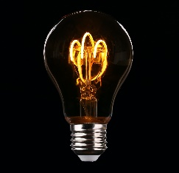

Data: 20.04.2023 r. |  |  |  |  |  |  |  |  |  |  |  |  |  |  | Piotr Kazimierz Bodych

Woda
2023-12-01 | WODA ZIMNA | WODA CIEPŁA | ODPŁYW WODA ZIMNA | ODPŁYW WODA CIEPŁA | ODCZYT Z LICZNIKA | ZUŻYCIE WEDŁUG ODCZYTÓW LICZNIKA |  | KALKULATOR OPŁAT DYSTRYBUCYJNYCH |  | DATA WYSTAWIENIA FV | WARTOŚĆ FV VAT BRUTTO | PODSUMOWANIE | 
KWOTA NA RACHUNKU [BRUTTO] |  |  |  | 136.31 zł |  |  |  | 3 opłaty | OPŁATY [PLN BRUTTO] | 2023-01-01 | 136.31 zł
CENA ZA 1M3 [NETTO] | 3.30 zł | 3.89 zł | 5.25 zł | 5.88 zł | POPRZEDNI | 1000.00m3 |  | OPŁ. DYSTRYBUCYJNA I | 10.15 zł | 2023-03-01 | 149.06 zł
ZUŻYCIE [1M3] | 3.563m3 | 7.437m3 | 3.563m3 | 7.437m3 | AKTUALNY | 1011.00m3 |  | OPŁ. DYSTRYBUCYJNA II | 8.89 zł | 2023-06-01 | 162.82 zł
Ł. OPŁ. DYSTRYBUCYJNE [BRUTTO] |  |  |  | 24.93 zł | ZUŻYCIE WODY | 11.00m3 |  | OPŁ. DYSTRYBUCYJNA III | 5.89 zł | 2023-09-01 | 148.28 zł
KWOTA FAKTURY VAT [NETTO] | 103.12 zł |  |  |  |  |  |  | OPŁ. DYSTRYBUCYJNA IV |  | 2023-12-01 | 136.31 zł
PODATEK VAT | 8% |  |  |  |  |  |  | OPŁ. DYSTRYBUCYJNA V
KWOTA FAKTURY VAT [BRUTTO] | 136.30 zł |  |  |  |  |  |  | OPŁ. DYSTRYBUCYJNA VI
SUMA [1L] | 3563L | 7437L | 3563L | 7437L |  |  |  | SUMA [PLN BRUTTO] | 24.93 zł
SUMA ZUŻYCIA [1M3] | 11.000m3 |  | 11.000m3 |  |  |  |  | PRZENIEŚ DO TABELI UZYSKANĄ WARTOŚĆ
RÓŻNICA W KALKULACJI [BRUTTO] | -0.01 zł |  |  |  |  |  |  |  | `

OPŁATY ZA FAKTURY VAT
 | 136.31 zł
 | 149.06 zł
 | 162.82 zł
 | 148.28 zł
 | 136.31 zł
 |  |  |  |  |  |  | ` |  |  | SUMA: | 732.78 zł
 |  |  |  |  |  |  |  |  |  |  |  |  |  | Nie można nakłonić umysłu, by poniechał jakiejś myśli, tak jak nie można zmusić morza, by nie zalewało brzegu. Dla marynarza zwie się to przypływem; dla winowajcy - wyrzutem sumienia. Bóg wzburza duszę jak ocean.

 |  |  |  |  |  |  |  |  |  |  |  |  |  |  | - Wiktor Hugo

Gaz
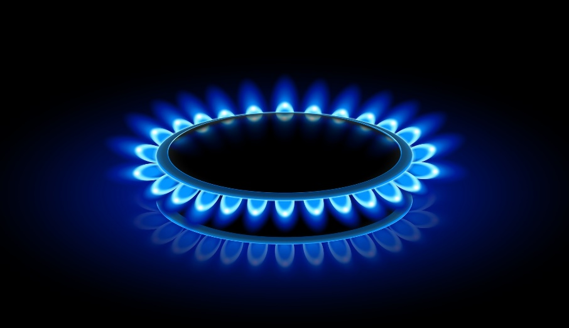
POPRZEDNI ODCZYT STANU LICZNIKA | 2321m3 | BIEŻĄCY ODCZYT STANU LICZNIKA | 2424m3 | ZUŻYCIE ODCZYT LICZNIKA | 103m3
2022-12-10 | ILOŚĆ | CENA NETTO [GR] | WARTOŚĆ NETTO [ZŁ] | PODATEK VAT | WARTOŚĆ BRUTTO [ZŁ]
ZA PALIWO GAZOWE | 1163.0kWh | 9.39 gr | 109.23 zł | 23% | 134.35 zł
ABONAMENT | 2.0000mc | 6.28 gr | 12.56 zł | 23% | 15.45 zł
DYSTRYBUCJA STAŁA | 2.0645mc | 34.78 gr | 71.80 zł | 23% | 88.32 zł
DYSTRYBUCJA ZMIENNA | 1163.0kWh | 2.92 gr | 33.97 zł | 23% | 41.78 zł
 |  |  |  | DO ZAPŁATY | 279.90 zł

